关系图
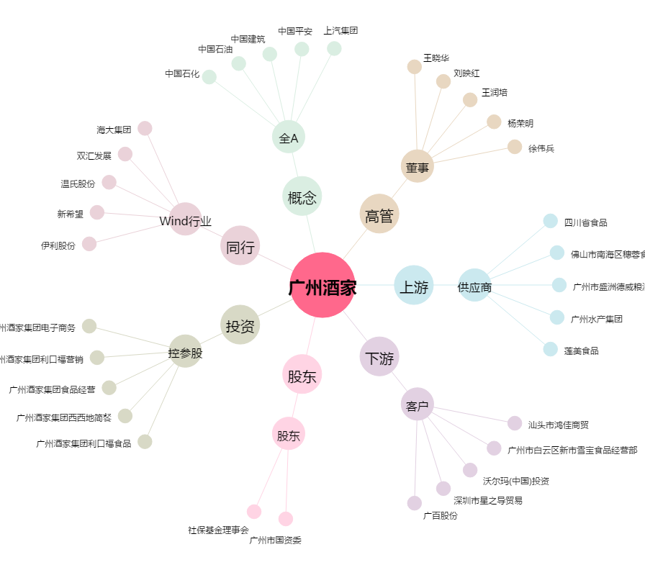
广州酒家[603043.SH] - 关系概览图

